关系图
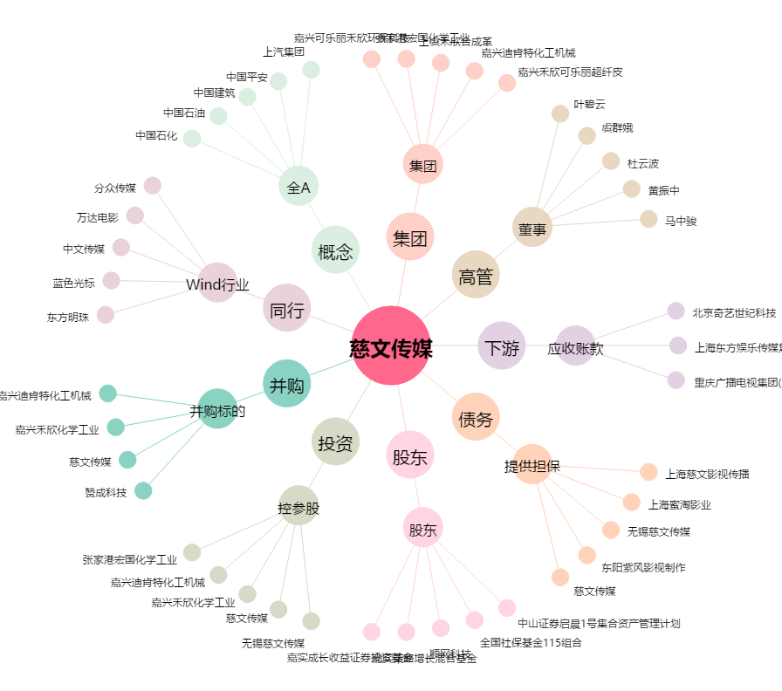
慈文传媒[002343.SZ] - 关系概览图

